Hoja 1
FECHA |  | LEVANTAMIENTO DE NECESIDADES PLAZA DE CAYZEDO
ORGANISMO | REQUERIMIENTO | FOTO DE INICIO | DESCRIPCIÓN | TIEMPO DE ENTREGA | PRESUPUESTO APROXIMADO | FUENTE DE FINANCIÓN | OBSERVACIONES
BIENES Y SERVICIOS | Instalacion de marco y puerta segun imagen con falleba internapara porta candado | 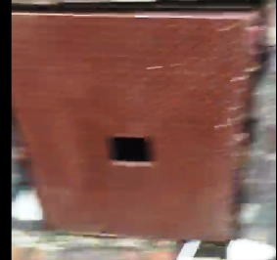 | Suministro e instalacion de marco en angulo de acero de 1.1/2" con puerta en acero lamina alfajor de 3/16" revestida de concreto y angulo de 1.1/4" con bisagra tubular eje de acero de 5/8" acabado en pintura color café tipo laca, base anticorrosiva x 2 und | 10 dias | $ 2,465,500
BIENES Y SERVICIOS | Instalacion de motobomba centrifuga de 1 hp / 220 vac monofasica | 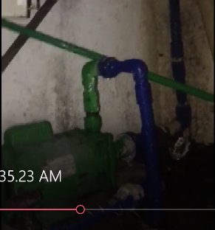 | Suministro e instalacion de motobomba centrifuga de 1 hp / 220 vac monofasica conexion succion de 1.1/4" canexion salida de 1" x 2 und | 10 dias | $ 3,770,000 |  | 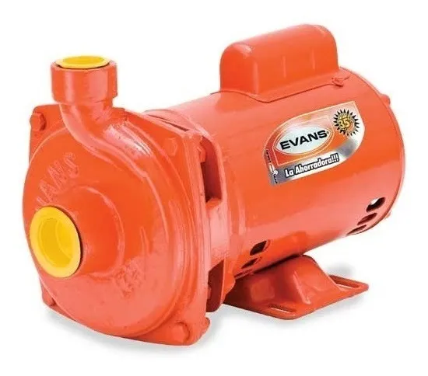
BIENES Y SERVICIOS | Suministro candado de seguridad |  | Suministro e instalacion de candado de seguridad yale # 5 con llave y copia x 2 und | 10 dias | $ 216,000
BIENES Y SERVICIOS | Instalacion de valvulas de corte tipo cortina de 1.1/4" y 1" | 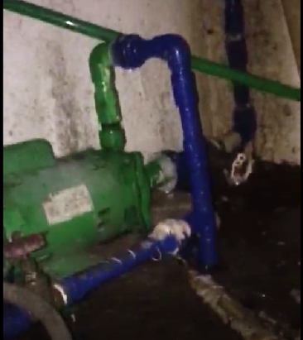 | Suministro e instalacion de valvula en bronce de 1.1/4" y de 1" tipo cortina x 2 und | 10 dias | $ 185,600
BIENES Y SERVICIOS | Instalacion de Tuberia pvc y accesorios necesarios para el correcto funcionamiento |  | Suministro e instalacion de tramo de tuberia pvc presion RD21 con accesorios (codo, universal, union T, racor recto roscado, limpiador y pegante. x 2 und | 10 dias | $ 713,400
BIENES Y SERVICIOS | Limpieza de los fosos para proceder a realizar las respectivas conecciones de equipos | 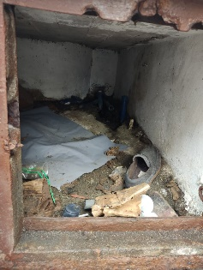 | Suministro e instalacion de recoger escombros y realizar lavado con agua a presion y detergente x 2 und | 10 dias | $ 580,000
BIENES Y SERVICIOS | Marco y tapas para caja de paso o registro | 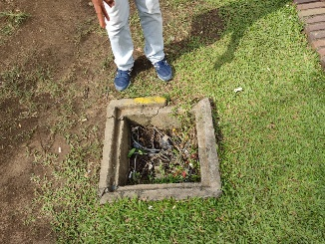 | Suministro e instalacion de marcos en angulo de acero de 1.1/2" y tapas en lamina acero alfajor con marco en angulo de acero de 1.1/4" x 7 und | 10 dias | $ 1,827,000
BIENES Y SERVICIOS | Limpieza de cajas de paso para la instalacion de sus respectivas tapas | 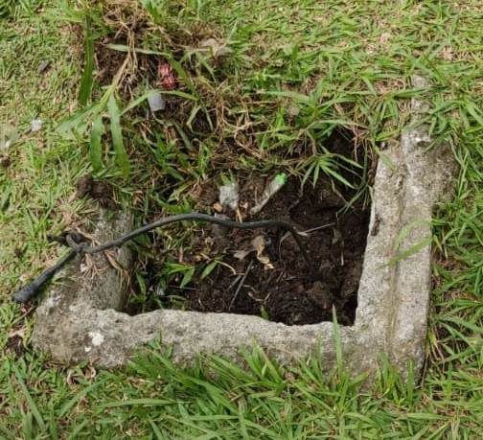 | Retirar escombros y traslado a sitio de escombrera. x 2 und | 10 dias | $ 174,000
BIENES Y SERVICIOS | Instalacion de tablero de contyrol electrico para la bomba | 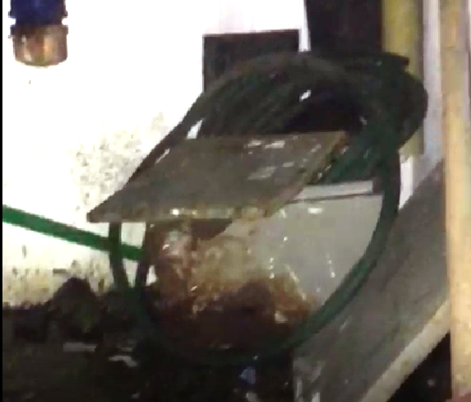 | Suministro e instalacion de tablero metalico o en poliester con interruptor, contactor, rele proteccion, conexionado, bornas, control rele horario, selector muletilla, etc. x 2 und | 10 dias | $ 9,800,000
BIENES Y SERVICIOS | Acometida electrica principal y para la bomba | 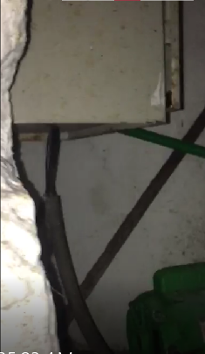 | Suministro e instalacion de acometida principal en cable encauchetado 3 x 10 y acometida a cada bomba en 3 * 12 awg, cantidad 80 metros y entre bombas 20 metros. x 2 und | 10 dias | $ 7,540,000
BIENES Y SERVICIOS | Reflector sumergible 50 wt | 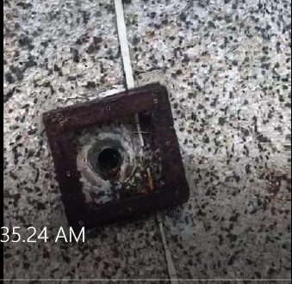 | Suministro e instalacion de reflector baliza sumergible de 6" 120 vac, 3 colores tipo led. x 2 und | 10 dias | $ 2,744,000
 |  |  |  | SUB TOTAL | $ 30,015,500

